关系图
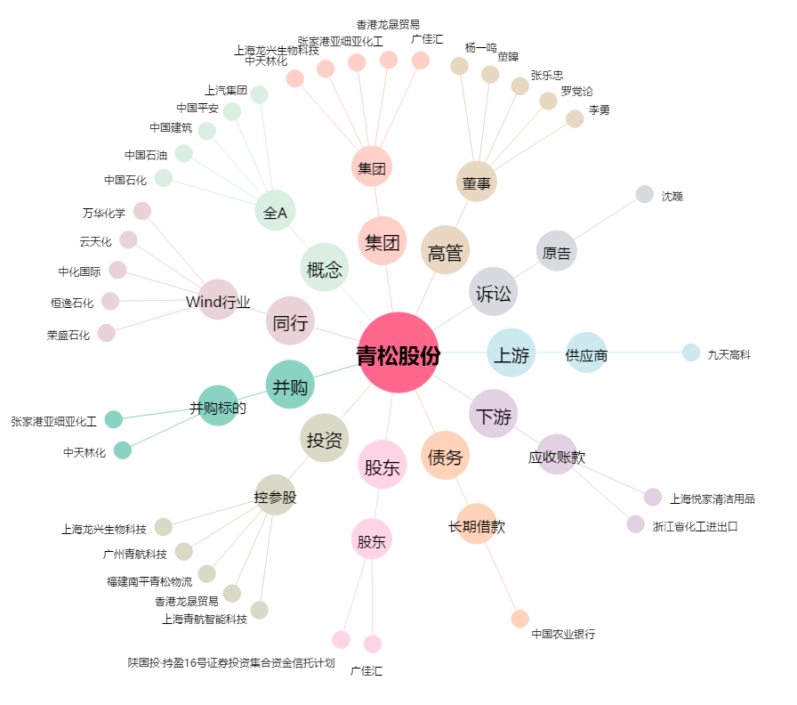
青松股份[300132.SZ] - 关系概览图

